CARÁTULA
UNIVERSIDAD PRIVADA FRANZ TAMAYO FACULTAD DE CIENCIAS ECONOMICAS Y EMPRESARIALES CARRERA DE INGENIERIA COMERCIAL



"Act. 21 - Costos, Gastos e Inversiones en un proyecto"

DOCENTE: Ing. Marcos Vargas

MATERIA: Preparación y Evaluación de Proyecto

 | GRUPO:

FECHA:

GESTION:

Cochabamba – Bolivia

ÍNDICE
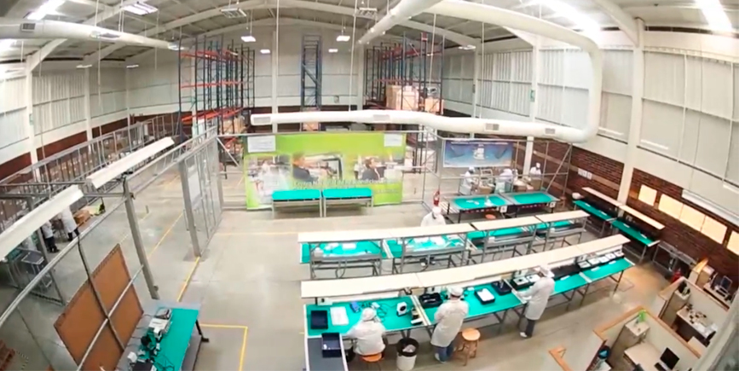
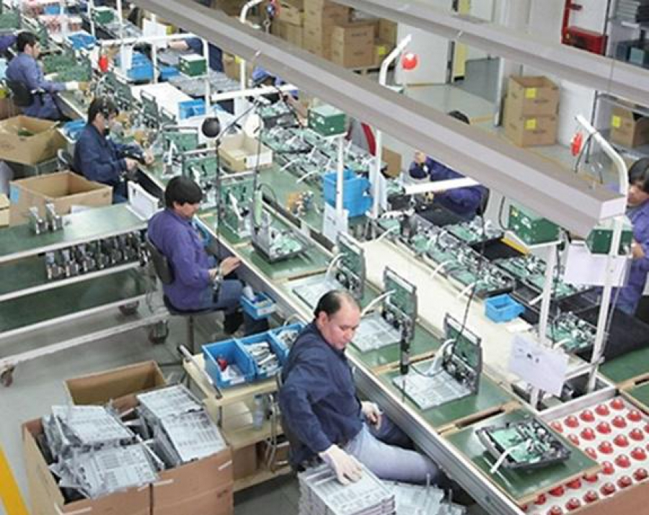


CARÁTULA
COSTO DE PRODUCCIÓN
GASTOS ADMINISTRATIVOS

INVERSIONES
GASTOS DE VENTA
CONSOLIDADO TOTAL DE LOS COSTOS

